Info
Db:
Nielsen Ukraine
User:
styles
GfK Ukraine: Info for Programs
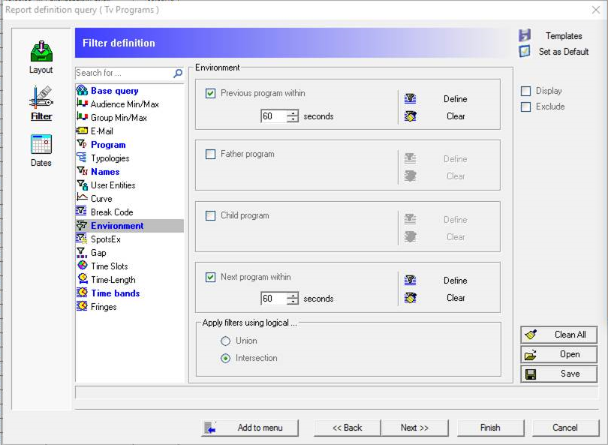
Media:
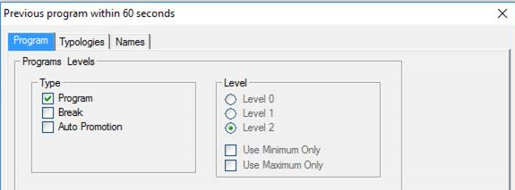
Tv Programs
Dates:
01.01.2016 - 31.12.2016
Targets:
• [Ind]:P18-54(50t+); Ind [Demographic]
- Размер города (7 категорий): 50'000-100'000, 100'001-200'000, 200'001-500'000, 500'001-1'000'000, 1'000'001+
- Возраст: 18, 19, 20, 21, 22, 23, 24, 25, 26, 27, 28, 29, 30, 31, 32, 33, 34, 35, 36, 37, 38, 39, 40, 41, 42, 43, 44, 45, 46, 47, 48, 49, 50, 51, 52, 53, 54
Reference Target:
Universe
Channels:
INTER; 1+1; PIXEL; ENTER FILM; ICTV; M1; NEW CHANNEL; STB; MEGA; M2; ZOOM; QTV; NLO-TV; TET; NTN; CHANNEL UKRAINE; K1; K2; 2+2; PLUSPLUS; INDIGO TV;
Program:
Type: Break;
Level: Level 4;
Names:
Accept: "спонсорский блок"
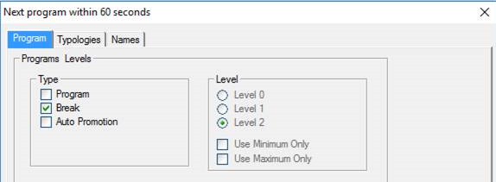
Time bands
06:00:00 - 26:00:00, split in bands of 1 hour
Presented in [ Crosstab ] mode analysis shows:
{ Flatten nodes }
As Vertical:
Channel; Month; Week Day; Date; TimeBand; Description;
As Horizontal:
Length;

